Sol. Cot.



Sr. Proveedor: |  |  |  |  |  |  | Montevideo, 14 de marzo de 2018
Solicitamos cotizacion por los siguientes artículos:

 |  |  |  |  | ARTICULO
Item | OPCIÓN | COD SICE | Cant. Hasta |  | Artículo | Detalle
1 |  | 3756 | 20 | Unidad | Silla Oficina | Sillas /Sillones gerenciales ergonómicas en CUERO o TELA, con las siguientes características. - sistema de relax sincronizado - regulación de altura a gas - respaldo alto reclinable formato anatómico - ruedas dobles autolubricantes - base cromada reforzada - posa-brazos (EN EL MOMENTO DE COMPRAR SE ELEGIRAN ALGUNAS NEGRAS Y OTRAS AZULES), se adjunta foto ejemplo. O similar |  | 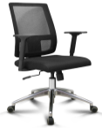
2 |  | 68518 | 155 | Unidad | Silla espera | Fijas, Apilables, con posibilidad de tándem, sin apoya brazos, se adjunta foto ejemplo. O similar |  | 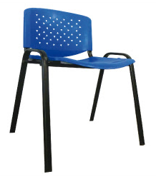 | 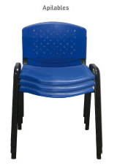

Podrá cotizar los productos con las diferentes opciones/presentaciones posibles - Cotizar solamante de PESOS URUGUAYOS
Deberá agregarse cualquier dato útil para una posterior adjudicacion en archivo adjunto y aclarar en cada cotización a que opción correponde.
Subir la oferta solamente por páginas estatales
Fotos a modo de ejemplo, no tiene que ser exactamente igual.

Forma de pago: - Crédito 30 días SIIF, podrá adjudicarse a los proveedores que estén ACTIVOS en el RUPE

Plazo para entrega de ofertas: 21/03/18; hora 12:00

Agradecemos enviar respuesta a la mayor brevedad posible.

Atentamente
Compras

